Лист1
Название | Цена | Изображение
Рижский ХЛЕБ Хлеб Цельнозерновой, пшенично-ржаная мука, бездрожжевой, заварной, в нарезке 300 г | 77 | 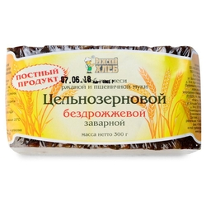
Хлебное местечкО Хлеб Ливу заварной пшенично-ржаной бездрожжевой зерновой в нарезке 300 г | 62 | 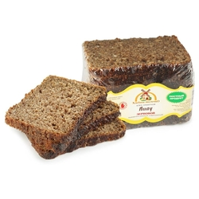
Рижский ХЛЕБ Крестьянский пшенично-ржаной бездрожжевой заварной в нарезке 300 г | 34 | 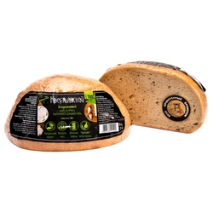
Хлебное местечкО Хлеб Митава бездрожжевой заварной нарезанный 600 г | 65 | 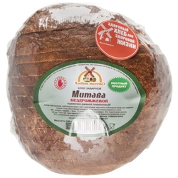
Фитодар Готовая хлебная смесь Хлеб &quot;Русский черный&quot;, 0.5 кг | 89 | 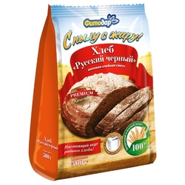
Delba Хлеб из 4 злаков бездрожжевой зерновой в нарезке 250 г | 120 | 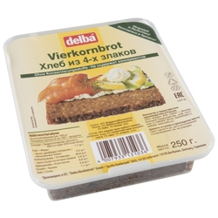
Рижский ХЛЕБ Хлеб Бородинский пшенично-ржаной заварной бездрожжевой в нарезке 300 г | 60 | 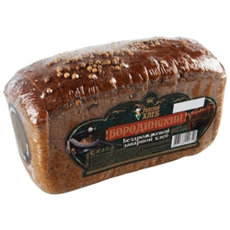
Хлебное местечкО Хлеб Курземский бездрожжевой заварной нарезанный 240 г | 93 | 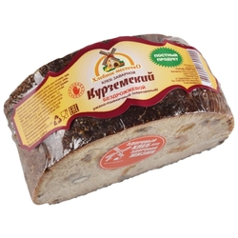
С.Пудовъ Смесь для выпечки хлеба Хлеб 7 злаков, 0.5 кг | 97 | 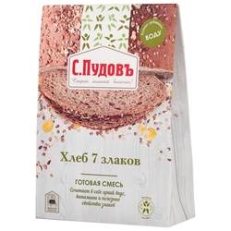
Harrys Хлеб American Sandwich пшенично-ржаной сандвичный в нарезке 470 г | 69 | 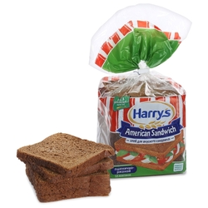
Коломенское Хлеб Даниловский ржано-пшеничный бездрожжевой в нарезке 300 г | 42 | 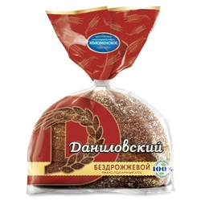
С.Пудовъ Смесь для выпечки хлеба Русский черный хлеб, 0.5 кг | 85 | 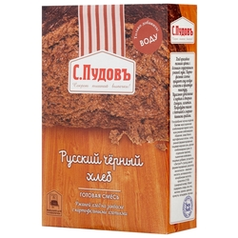
Harrys Хлеб American Sandwich 7 злаков сандвичный в нарезке 470 г | 83 | 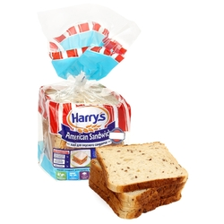
Delba Хлеб Цельнозерновой 500 г | 216 | 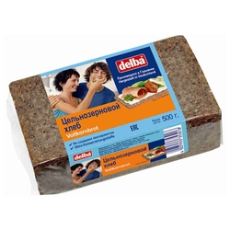
С.Пудовъ Смесь для выпечки хлеба Ржаной хлеб из 100% муки грубого помола, 0.5 кг | 83 | 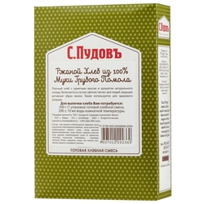
Harrys Хлеб American Sandwich пшеничный с отрубями сандвичный в нарезке 515 г | 66 | 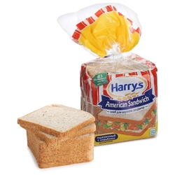
Фитодар Готовая хлебная смесь Хлеб &quot;Фитнес&quot;, 0.5 кг | 86 | 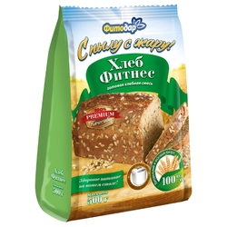
С.Пудовъ Смесь для выпечки хлеба Фитнес хлеб, 0.5 кг | 85 | 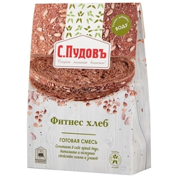
Мука Чёрный хлеб Пшеничная цельнозерновая | 50 | 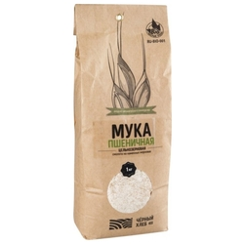
Фитодар Готовая хлебная смесь Хлеб &quot;Французский&quot;, 0.5 кг | 69 | 